Sheet1
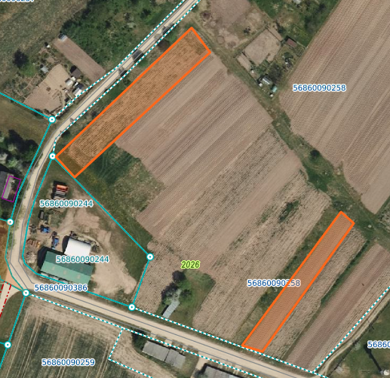
 | Neapbūvētās zemes noma *
 | Kadastra apzīmējums | Nosaukums, pagasts | Kopējā z.v. platība, ha | Nomas platība, ha | Lietošanas mērķis | Nomas maksa bez PVN gadā (EUR) | Termiņš | Sludinājuma ievietošanas mājaslapā uz 5 dd, datums | Pieteikšanās termiņš līdz … ieskaitot**
 | 56860090258 | "Mazliepas", Salas pagasts | 3.70 | 0.14 | personīgā palīgsaimniecība | 12.00 | 6 gadi | 15.05.2025. | 22.05.2025.
 | 56860090258 | "Mazliepas", Salas pagasts | 3.7 | 0.09 | personīgā palīgsaimniecība | 12.00 | 6 gadi | 15.05.2025. | 22.05.2025.
 | 56860090258 | "Mazliepas", Salas pagasts | 3.7 | 0.01 | personīgā palīgsaimniecība | 12.00 | 6 gadi | 15.05.2025. | 22.05.2025.
 | 56860050117 | "Jaunzeltiņi", Salas pagasts | 12.5 | 0.01 | personīgā palīgsaimniecība | 12.00 | 6 gadi | 15.05.2025. | 22.05.2025.
 | 56860020655 | "Upesboķi", Salas pagasts | 5.1 | 0.17 | personīgā palīgsaimniecība | 12.00 | 6 gadi | 15.05.2025. | 22.05.2025.

* Saskaņā ar Jēkabpils novada domes 28.04.2022. noteikumiem “Neapbūvēta zemesgabala nomas tiesību piešķiršanas kārtība Jēkabpils novada pašvaldībā”.
** Ja pretendentu pieteikšanās termiņā, kas nav īsāks par piecām darbdienām, piesakās vairāki pretendenti, neapbūvēta zemesgabala nomnieku noskaidro rakstiskā vai mutiskā izsolē. Pieteikumus, kas iesniegti pēc norādītā termiņa, neizskata.

